금연거리2
금연거리
연번 | 거리명 | 위치 | 비고
1 | 원주시외.고속버스터미널 주변거리 | 원주시 장미공원길 일대포함
2 | 연세대학교원주세브란스병원정문앞거리 | 원주시 원일로 115번길 일대

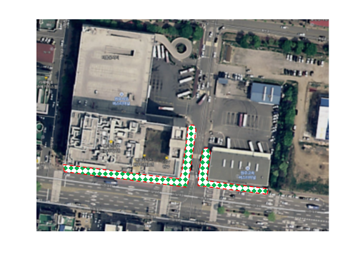
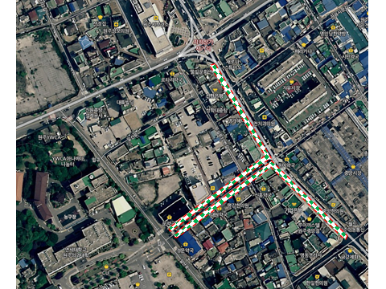

 | (원주시외.고속버스터미널 주변거리) |  | (연세대학교원주세브란스병원정문앞거리)

